Sheet1
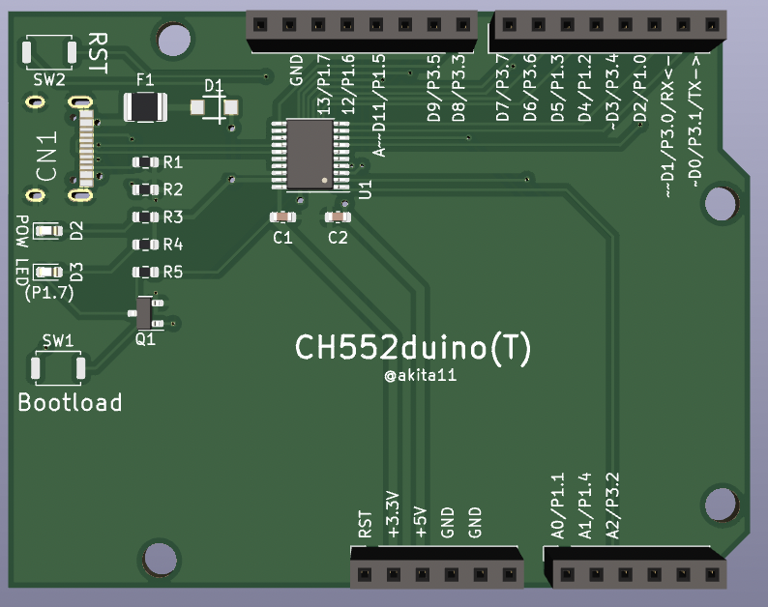
 |  |  |  |  |  |  |  | CH552Duino | LED:P1.7(17) |  |  |  |  |  |  |  | CH552Duino | LED:P1.7(17)
10 |  |  | T2/CAP1/TIN0
11 |  | AIN0 | T2EX/CAP2/TIN1/VBUS2
12 |  |  | XI/RXD_
13 |  |  | XO/TXD_
14 |  | AIN1 | T2_/CAP1_/SCS/TIN2/UCC1
15 | MOSI/PWM1 | AIN2 | TIN3/UCC2
16 | MISO/RXD1 |  | TIN4
17 | SCK/TXD1 |  | TIN5
30 | PWM1_/RXD
31 | PWM2_/TXD |  |  |  |  |  |  |  |  | GND |  |  |  |  |  |  |  |  | GND
TIN5
32 | INT0 | AIN3 | TXD1_/VBUS1 |  |  |  |  |  |  | 17 | SCK/TXD1 |  | TIN5 |  |  |  |  |  | 17 | SCK/TXD1
TIN4
33 | INT1 |  |  |  |  |  |  |  |  | 16 | MISO/RXD1 |  | TIN4 |  |  |  |  |  | 16 | MISO/RXD1
TIN3/UCC2
34 | PWM2/T0 |  | RXD1_ |  |  |  | RST |  |  | 15 | MOSI/PWM1 | AIN2 | TIN3/UCC2 |  |  | RST |  |  | 15 | MOSI/PWM1 | AIN2
35 | T1 |  |  |  |  |  | +3.3V |  |  |  |  |  |  |  |  | +3.3V
36 | UDP |  |  |  |  |  | +5V |  |  | 35 | T1 |  |  |  |  | +5V |  |  | 35 | T1
37 | UDM |  |  |  |  |  | GND |  |  | 33 | INT1 |  |  |  |  | GND |  |  | 33 | INT1
 |  |  |  |  |  |  | GND |  |  |  |  |  |  |  |  | GND
 |  |  |  |  |  |  |  |  |  | 37 | UDM |  |  |  |  |  |  |  | 37 | UDM
T2EX/CAP2/TIN1/VBUS2
XO/TXD_
 |  |  |  |  |  |  |  |  |  | 36 | UDP |  |  |  |  |  |  |  | 36 | UDP
T2_/CAP1_/SCS/TIN2/UCC1
XI/RXD_
 |  |  |  | T2EX/CAP2/TIN1/VBUS2 | AIN0 |  | 11 |  |  | 13 |  |  | XO/TXD_ | AIN0 |  | 11 |  |  | 13
RXD1_
 |  |  |  | T2_/CAP1_/SCS/TIN2/UCC1 | AIN1 |  | 14 |  |  | 12 |  |  | XI/RXD_ | AIN1 |  | 14 |  |  | 12
TXD1_/VBUS1
T2/CAP1/TIN0
 |  |  |  | TXD1_/VBUS1 | AIN3 | INT0 | 32 |  |  | 34 | PWM2/T0 |  | RXD1_ | AIN3 | INT0 | 32 |  |  | 34 | PWM2/T0
 |  |  |  |  |  |  |  |  |  | 10 |  |  | T2/CAP1/TIN0 |  |  |  |  |  | 10
 |  |  |  |  |  |  |  |  |  | 30 | PWM1_/RXD |  |  |  |  |  |  |  | 30 | PWM1_/RXD
 |  |  |  |  |  |  |  |  |  | 31 | PWM2_/TXD |  |  |  |  |  |  |  | 31 | PWM2_/TXD

